상품제안서
글리베어 미니북 키링 | 상품코드: S48011

 |  |  |  |  |  |  | 02-713-8555 | www.synergygift.co.kr
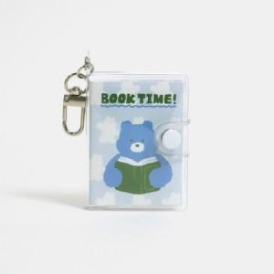 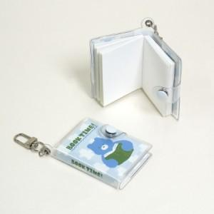

【상세/제작정보】

【인쇄/포장옵션】 | 풀칼라 / OPP(비닐)

【공급단가】 | 수량 | 50~ | 100~ | 300~ | 1,000~ | 5,000~
*VAT별도 | 단가 | 6,050원 | 4,400원 | 3,600원 | 2,950원 | 2,600원

【상품 URL】 | https://www.synergygift.co.kr:443/src/goods_detail.php?gdno=48011

